① 문서관리
www.OPPADU.com

① 문서 관리

시작하기 >

② 자료분석
www.OPPADU.com

② 자료 분석

시작하기 >

7 테이블
Top 7 학생 목록

평가순위 | 평가순위 | 시험1 | 시험2 | 시험3 | 시험4 | 시험5 | 시험6 | 시험7 | 시험8 | 시험9 | 시험10 | 시험11 | 시험12 | 시험13 | 시험14 | 시험15 | 시험16 | 시험17 | 시험18 | 평균
1 | 김나예 | - | - | - | - | 83 | 70 | - | - | 99 | - | - | - | 100 | 100 | - | - | 99 | - | 92
2 | 이연진 | - | 95 | - | 71 | 83 | 90 | 93 | 100 | 97 | 100 | 100 | 84 | 99 | 90 | - | 72 | - | - | 90
3 | 김은영 | 100 | 100 | 100 | - | 100 | 99 | 89 | 76 | 73 | - | - | 75 | - | - | - | 89 | 93 | - | 90
4 | 박효원 | - | - | - | 99 | - | 77 | - | - | - | - | - | - | - | 70 | - | - | - | 97 | 86
5 | 정찬이 | 89 | - | 96 | - | - | - | 73 | 75 | - | 74 | - | 95 | - | 92 | 91 | - | 79 | - | 85
6 | 김예빈 | 74 | 83 | 85 | 86 | - | 87 | - | - | - | - | 70 | 87 | - | - | - | 70 | 92 | 91 | 83
7 | 이안 | 92 | - | - | 70 | 72 | - | - | 73 | 73 | 86 | - | 95 | 73 | - | 75 | 95 | 85 | - | 81

이름 | 나이 | 지역 | 시험1 | 시험2 | 시험3 | 시험4 | 시험5 | 시험6 | 시험7 | 시험8 | 시험9 | 시험10 | 시험11 | 시험12 | 시험13 | 시험14 | 시험15 | 시험16 | 시험17 | 시험18 | 이름 | 나이 | 지역 | 테스트
김나예 | 46 | 세종 | - | - | - | - | 83 | 70 | - | - | 99 | - | - | - | 100 | 100 | - | - | 99 | - | 김나예 | 46 | 세종 | -
이연진 | 48 | 부산 | - | 95 | - | 71 | 83 | 90 | 93 | 100 | 97 | 100 | 100 | 84 | 99 | 90 | - | 72 | - | - | 이연진 | 48 | 부산 | -
김은영 | 49 | 세종 | 100 | 100 | 100 | - | 100 | 99 | 89 | 76 | 73 | - | - | 75 | - | - | - | 89 | 93 | - | 김은영 | 49 | 세종 | 100
박효원 | 43 | 경기 | - | - | - | 99 | - | 77 | - | - | - | - | - | - | - | 70 | - | - | - | 97 | 박효원 | 43 | 경기 | -
정찬이 | 24 | 서울 | 89 | - | 96 | - | - | - | 73 | 75 | - | 74 | - | 95 | - | 92 | 91 | - | 79 | - | 정찬이 | 24 | 서울 | 89
김예빈 | 43 | 대전 | 74 | 83 | 85 | 86 | - | 87 | - | - | - | - | 70 | 87 | - | - | - | 70 | 92 | 91 | 김예빈 | 43 | 대전 | 74
이안 | 30 | 부산 | 92 | - | - | 70 | 72 | - | - | 73 | 73 | 86 | - | 95 | 73 | - | 75 | 95 | 85 | - | 이안 | 30 | 부산 | 92
박승원 | 45 | 대구 | 71 | 94 | 79 | - | 70 | 76 | 93 | - | 99 | - | 73 | - | - | - | - | - | 89 | 80 | 박승원 | 45 | 대구 | 71
최규호 | 44 | 세종 | - | 87 | - | - | 81 | 79 | 77 | - | - | 97 | 73 | 92 | - | 94 | - | 97 | - | - | 최규호 | 44 | 세종 | -
최소망 | 47 | 인천 | - | - | - | 82 | - | 83 | - | 81 | - | - | - | - | 77 | - | 100 | 88 | - | - | 최소망 | 47 | 인천 | -
이미서 | 41 | 부산 | 72 | - | 94 | - | - | - | - | - | - | 92 | - | - | 94 | 93 | - | - | 74 | 93 | 이미서 | 41 | 부산 | 72
정가온 | 25 | 부산 | - | - | 83 | - | 93 | - | 91 | 85 | 78 | - | 73 | - | - | - | - | - | - | -
김관우 | 30 | 경기 | - | 85 | - | - | - | - | 84 | - | 91 | 82 | 80 | 72 | 99 | - | - | 88 | 99 | -
김은진 | 44 | 대구 | - | - | 70 | - | 98 | 78 | 79 | - | 85 | - | - | 90 | - | - | 93 | - | 80 | -
정태용 | 35 | 서울 | 79 | - | - | - | - | 86 | 92 | 99 | 98 | - | 86 | 86 | 89 | 94 | 73 | - | - | -
박한빛 | 32 | 인천 | - | - | 92 | 93 | - | 93 | 95 | - | - | - | - | 94 | 70 | 81 | 95 | - | - | 78
최규연 | 41 | 부산 | - | - | 91 | 79 | 80 | - | 81 | 84 | - | 94 | - | - | 96 | 73 | - | - | - | -
박서준 | 38 | 세종 | 85 | - | - | - | 83 | - | 71 | - | - | 77 | - | 94 | - | 71 | 94 | - | 100 | -
김랑 | 29 | 대전 | 81 | - | 86 | 96 | 80 | - | - | 75 | - | 71 | - | - | 75 | - | 77 | 88 | 92 | -
박미지 | 35 | 대전 | 70 | - | - | - | 90 | 99 | - | 84 | - | 93 | - | 73 | 70 | 73 | 83 | 73 | 90 | -
최다은 | 36 | 인천 | 94 | 80 | 81 | - | 79 | - | - | 89 | - | 79 | 78 | - | - | - | - | 91 | - | -
정동호 | 26 | 경기 | 72 | 78 | - | - | 84 | - | 83 | 88 | - | - | 95 | 72 | - | - | - | 80 | - | -
정영진 | 40 | 부산 | 81 | 72 | - | - | - | 95 | - | - | - | - | 93 | 86 | - | 99 | 73 | 100 | - | -
김현경 | 20 | 부산 | 97 | - | 94 | 73 | 97 | - | 83 | - | 85 | - | 86 | - | 70 | - | 79 | 70 | - | -
박가은 | 26 | 대전 | 97 | - | - | - | - | 100 | - | 75 | - | - | 86 | - | 99 | - | - | - | - | -
이가민 | 45 | 부산 | 78 | 74 | 71 | 86 | - | - | - | 71 | - | 90 | - | - | 96 | 83 | - | 85 | - | -
이윤설 | 45 | 대전 | 71 | - | - | 71 | - | 86 | - | 72 | - | 82 | 72 | 80 | - | 71 | 78 | 91 | - | 86
김유섭 | 34 | 세종 | 72 | 92 | - | 95 | 87 | 87 | 87 | 91 | 98 | 80 | 86 | - | - | - | 87 | - | - | 74
최신우 | 23 | 인천 | - | - | - | - | - | - | - | 87 | - | - | - | - | - | - | 97 | 76 | 85 | 76
정현찬 | 42 | 서울 | 77 | 99 | 98 | - | 78 | - | 75 | - | 73 | - | - | 83 | 92 | 94 | - | - | 94 | 72
최주찬 | 38 | 부산 | - | - | 93 | - | 97 | - | 70 | - | - | - | 73 | - | - | - | 83 | 97 | - | -
박윤재 | 26 | 인천 | 92 | - | - | - | - | - | - | 71 | 82 | - | - | - | - | - | 81 | 82 | 85 | -
최민진 | 25 | 인천 | 100 | 74 | 99 | 91 | - | - | - | 76 | - | - | - | - | - | - | - | - | - | 76
김기성 | 46 | 서울 | - | - | 75 | 97 | 95 | - | 90 | 81 | 90 | 73 | 70 | - | - | - | - | 89 | 88 | 76
이수영 | 47 | 서울 | - | 94 | 77 | - | - | 92 | 82 | 87 | 70 | 76 | - | - | - | - | 89 | 100 | - | -
정세종 | 46 | 대구 | 100 | - | - | - | 76 | 92 | - | 87 | - | 98 | 74 | - | - | 75 | 84 | - | - | -
박준상 | 32 | 세종 | 70 | - | 84 | 87 | 92 | - | 77 | 75 | - | - | - | 75 | 86 | - | 95 | - | - | 75
정지원 | 23 | 부산 | - | 89 | - | 74 | 91 | - | 79 | - | - | 90 | 100 | 92 | - | - | - | 98 | 98 | -
박윤주 | 35 | 서울 | 93 | 99 | - | - | - | 76 | 89 | 88 | 94 | 83 | - | - | - | 81 | - | 85 | 77 | 97
김석현 | 39 | 부산 | - | - | - | 73 | - | - | - | 94 | 93 | 96 | - | 94 | - | - | 73 | - | 88 | -
정정원 | 20 | 세종 | - | 100 | 90 | 76 | 94 | 96 | - | - | - | - | - | - | 78 | 74 | 75 | - | 83 | -
최해밀 | 31 | 부산 | 70 | 89 | - | 91 | 87 | - | 99 | 77 | - | - | 99 | - | 99 | 93 | 76 | 99 | 91 | 88
이아현 | 31 | 인천 | - | 99 | 79 | 97 | - | - | 80 | - | 74 | 85 | - | - | - | - | - | 92 | 100 | 84
이민결 | 26 | 부산 | - | 79 | 82 | - | - | 79 | - | 71 | 80 | 78 | - | - | 72 | 100 | 80 | 89 | - | 94
박아진 | 42 | 세종 | 91 | 72 | - | 83 | 95 | 85 | - | 73 | 93 | 98 | - | 77 | 72 | - | - | - | 88 | -
정영준 | 31 | 세종 | 79 | 93 | 70 | 73 | 79 | - | - | - | - | - | - | 84 | - | - | 90 | 99 | - | -
박희상 | 24 | 인천 | - | 89 | - | - | - | 81 | - | 73 | 77 | - | - | - | - | - | - | 99 | - | -
최강유 | 37 | 부산 | 76 | 83 | - | 70 | - | - | - | - | - | - | - | - | 74 | - | 89 | - | - | -
이지희 | 24 | 서울 | 71 | 82 | 81 | - | - | - | - | 85 | 94 | 88 | 93 | - | 74 | - | 80 | - | 73 | 96
최석빈 | 32 | 경기 | - | 82 | - | 96 | - | 75 | 93 | - | - | - | - | - | 85 | - | - | - | 70 | -
최가흔 | 36 | 대전 | - | 78 | - | 90 | 97 | - | 82 | - | - | - | - | - | 88 | - | - | - | - | 88
박도헌 | 45 | 대구 | 73 | 86 | 84 | 99 | 93 | 77 | - | - | 96 | - | - | 78 | - | 83 | 96 | 92 | 88 | -
정민재 | 46 | 대전 | - | 80 | - | 96 | - | 74 | - | 83 | 88 | - | - | - | 100 | - | - | 96 | 82 | -
이재윤 | 48 | 경기 | 98 | 70 | 99 | - | - | 86 | - | 94 | - | 79 | 89 | 87 | 87 | 96 | 92 | - | - | 87
김비 | 30 | 서울 | 72 | 72 | - | 83 | - | 79 | 93 | - | - | - | - | 91 | - | 71 | - | 99 | - | 86
정다영 | 22 | 세종 | - | - | - | 87 | 88 | - | - | - | 85 | 88 | - | - | 72 | 80 | 89 | - | 87 | 87
김근영 | 28 | 경기 | - | - | 89 | 72 | 99 | - | - | 89 | - | - | 87 | - | 75 | - | 84 | - | - | -
이형욱 | 22 | 경기 | - | - | 99 | - | 72 | 80 | - | 72 | - | 87 | - | 88 | - | 88 | 83 | - | - | 100
최태서 | 50 | 세종 | - | 74 | - | 98 | 100 | 77 | - | 76 | - | - | - | - | 83 | 92 | - | - | 93 | -
최희성 | 23 | 경기 | 83 | - | 99 | 72 | - | 84 | - | - | 72 | 92 | 82 | - | - | 72 | - | - | 70 | -
박인혜 | 48 | 인천 | 85 | 81 | - | 70 | 78 | - | - | 80 | - | - | - | - | 77 | 94 | - | 78 | - | -
최로한 | 46 | 대전 | - | 95 | 92 | 76 | 74 | - | 80 | - | 73 | - | - | 89 | - | 83 | - | - | 76 | 85
최강희 | 40 | 대구 | 98 | - | - | 76 | 82 | - | 75 | - | - | - | - | 81 | 90 | - | - | 97 | 93 | -
이윤하 | 30 | 세종 | 85 | - | - | 100 | 78 | - | - | 70 | - | 70 | 91 | 89 | - | - | - | 98 | - | -
정도건 | 21 | 서울 | 77 | 86 | - | 95 | - | 82 | - | - | - | 70 | - | - | - | - | - | - | 84 | -
김예림 | 43 | 서울 | 74 | 70 | 83 | - | 85 | 79 | - | - | 71 | 76 | - | 75 | - | 81 | - | 97 | 99 | 85
박하라 | 32 | 인천 | 89 | 77 | 71 | 83 | - | - | - | - | 91 | 80 | 99 | 90 | 77 | 99 | 74 | - | - | 80
최라영 | 43 | 대구 | - | - | 77 | 93 | 79 | 91 | 81 | - | 81 | - | - | - | - | - | - | - | - | 76
김찬진 | 23 | 인천 | 92 | 83 | 83 | 83 | 98 | - | 86 | - | 98 | - | 97 | - | 81 | - | - | - | - | -
박유지 | 23 | 부산 | 84 | 88 | - | 86 | - | - | - | 85 | - | - | 87 | - | - | 98 | 87 | - | - | 80
...

③ 서식관리
www.OPPADU.com

③ 서식 관리

시작하기 >

9 셀서식
시총순위 | 종목명 | 증감 | 제품명 | 단가 | 수량 | 금액 | 시총순위 | 종목명 | 거래량
1 | 삼성전자 | 83,551 | HP 파빌리온 15 | 800,000 | 1 pc |  | 1 | 삼성전자 | 1,696,887
2 | SK하이닉스 | -52,569 | HP 오피스젯 프로 9010 | 300,000 | 20 pcs |  | 2 | SK하이닉스 | 847,648
3 | LG에너지솔루션 | -83,376 | HP 엘리트북 850 G8 | 2,000,000 | 1 pc |  | 3 | LG에너지솔루션 | 4,901,104
4 | 삼성바이오로직스 | -74,701 | 엘지 그램 16 | 2,500,000 | 2 pcs |  | 4 | 삼성바이오로직스 | 7,052,802
5 | 삼성전자우 | 8,034 | LG 오브제컬렉션 냉장고 | 5,000,000 | 1 pc |  | 5 | 삼성전자우 | 3,545,274
6 | 현대차 | -44,089 | LG 울트라기어 모니터 | 400,000 | 3 pcs |  | 6 | 현대차 | 1,942,858
7 | 기아 | 91,735 | LG 퓨리케어 마스크 | 200,000 | 2 pcs |  | 7 | 기아 | 2,081,239
8 | 셀트리온 | -15,315 | 엘지 4K UHD TV | 1,200,000 | 10 pcs |  | 8 | 셀트리온 | 3,014,778
9 | POSCO홀딩스 | 24,099 |  |  |  |  | 9 | POSCO홀딩스 | 6,417,363
10 | LG화학 | -15,321 |  |  |  |  | 10 | LG화학 | 2,167,635
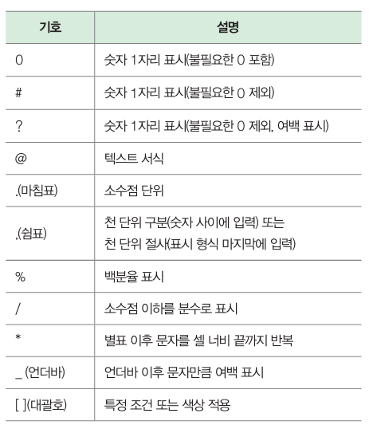
11 | NAVER | 48 |  |  |  |  | 11 | NAVER | 3,544,784
12 | 삼성물산 | -52,779 |  |  |  |  | 12 | 삼성물산 | 5,082,746
13 | 삼성SDI | 97,579 |  |  |  |  | 13 | 삼성SDI | 2,428,870
14 | KB금융 | -90,608 |  |  |  |  | 14 | KB금융 | 7,510,773
15 | 카카오 | 76,370 |  |  |  |  | 15 | 카카오 | 5,524,236

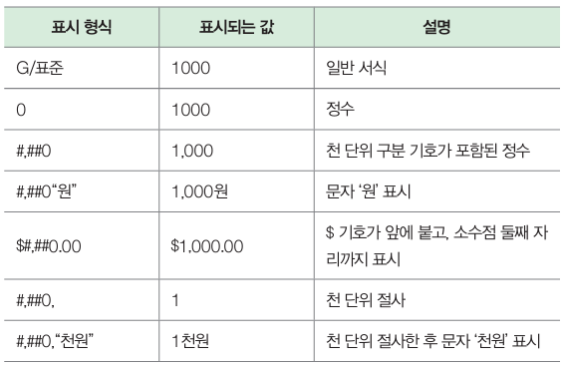

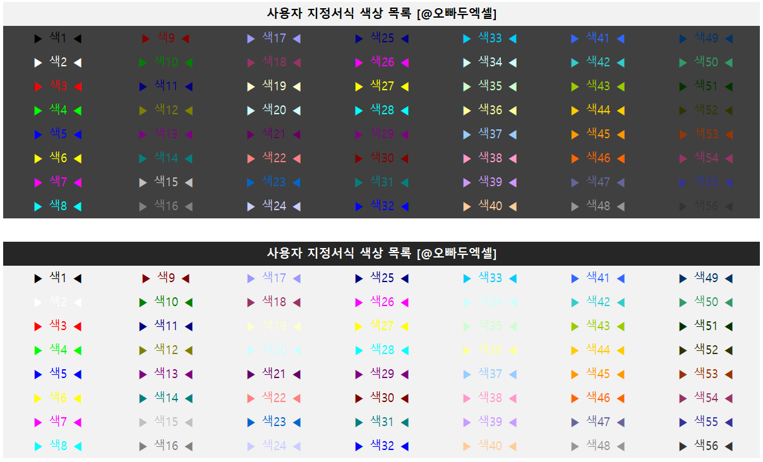

보충강의
진짜 실무에 꼭
필요한 엑셀
여기에 다 있다!
교재 구매하기
시트 | 제목 | 링크
0. 엑셀 입문 | 엑셀 입문자를 위한, 15분 핵심 요약! | 진짜쓰는 실무엑셀 | 바로가기
1. 데이터 관리 | 엑셀 셀 병합 오류, 상황별 해결방법 총정리 | 바로가기
2. 셀 병합 보고서 | 직장인 필수 함수! - IF & VLOOKUP 함수 실전 예제 | 바로가기
3. 그룹별 순번 | 엑셀 그룹별 순번 단축키로 한 번에 입력하는 법 | 바로가기
4. 필터팁 | 직장인 필수 단축키 콤보, "컨쉬엘" 단축키 - 정말 중요합니다! | 바로가기
5. 복붙팁 | 엑셀 실무자 필수 단축키 20개 총정리 | 바로가기
6. 틀고정 스크롤 | 엑셀 여러개 시트 동시 비교 - 상황별 총정리 | 바로가기
7. 테이블 | 엑셀 표 기능, 이것만 기억하세요! - 초보자 완벽 가이드 | 바로가기
8. 행열 강조 | 엑셀 선택한 셀의 행/열 강조, 1분 안에 설정하는 방법 | 바로가기
9. 셀 서식 | 실무에서 자주 사용되는 대표 셀 서식 - 실전 활용 | 바로가기
10. 스파크라인 | 셀 안의 미니차트, 스파크라인 실전 활용법 | 바로가기

